상품제안서
사운드룩 턴테이블 시계블루투스 스피커 | 상품코드: F33058

 |  |  |  |  |  |  | 02-412-0044 | www.easy1.co.kr
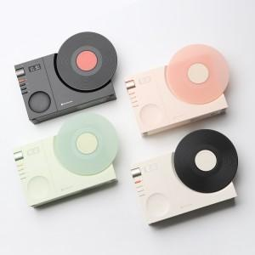

【상세/제작정보】 | 입수 20개당 5000원 VAT별도 입니다.

【인쇄/포장옵션】 | 레이저, 풀칼라 / 포장지포장

【공급단가】 | 수량 | 30~ | 50~ | 100~ | 300~ | 500~
*VAT별도 | 그린 | 26,250원 | 25,830원 | 25,200원 | 24,570원 | 24,140원
 | 블랙 | 26,250원 | 25,830원 | 25,200원 | 24,570원 | 24,140원
 | 핑크 | 26,250원 | 25,830원 | 25,200원 | 24,570원 | 24,140원
 | 화이트 | 26,250원 | 25,830원 | 25,200원 | 24,570원 | 24,140원

【상품 URL】 | https://dev.easy1.co.kr:443/src/goods_detail.php?gdno=33058

